Problemas de Física
$$v_{m}=\frac{∆S}{∆t}$$
Cinemática |  |  | Cinemática (M.U.V.)
v | 10.0 m/s |  | S0 | 10 | m
Dt | 5 s |  | v0 | 5 | m/s
DS | 50 m |  | a | 2 | m/s²

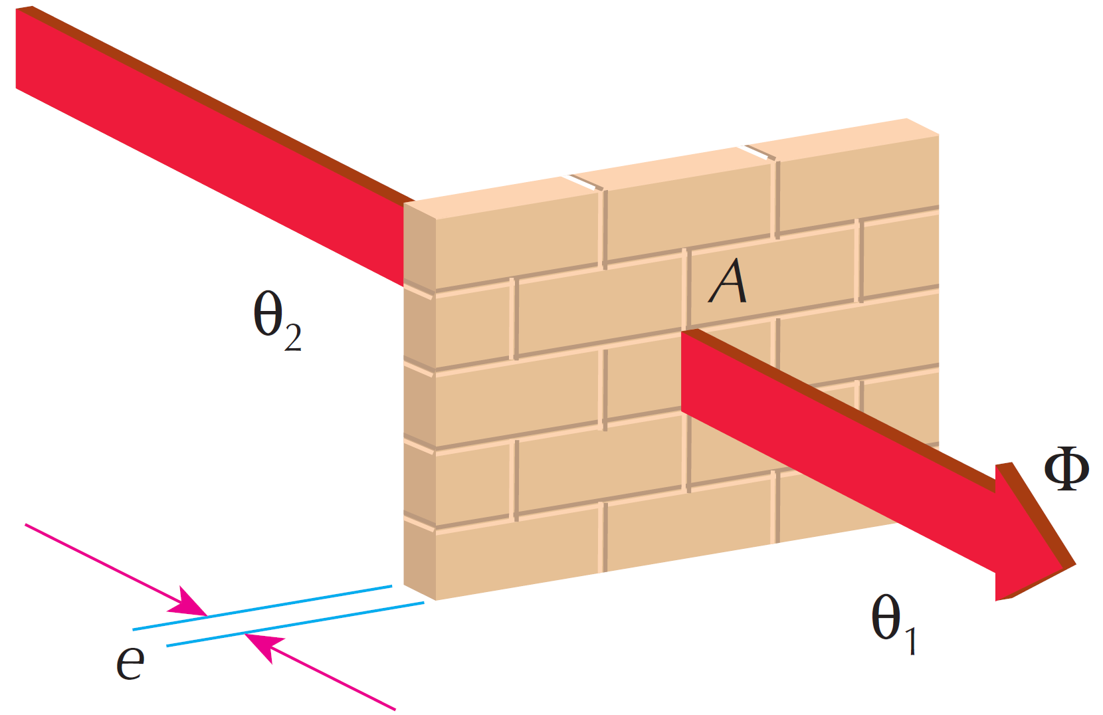
$$S\left(t\right)=S_{0}+v_{0}⋅t+\frac{a⋅t^{2}}{2}$$
Transmissão de calor |  |  | t [s] | S [m] | v [m/s]
K | 43 | W/m.K | 0 | 10 | 5
A | 1 | m² | 1 | 16 | 7
q1 | 25 | °C | 2 | 24 | 9
$$v\left(t\right)=v_{0}⋅t+a⋅t$$
 | 298 | K | 3 | 34 | 11
e | 50 | cm | 4 | 46 | 13
$$Φ=\frac{K⋅A⋅\left(θ_{2}−θ_{1}\right)}{e}$$
 | 0.5 | m | 5 | 60 | 15
F | 1000 | W | 6 | 76 | 17
q2 | 309.6 | K | 7 | 94 | 19
 |  |  | 8 | 114 | 21
Eletricidade Básica |  |  | 9 | 136 | 23
U | 100 | V | 10 | 160 | 25
R1 | 5 | W
$$U=R_{eq}⋅i$$
R2 | 20 | W
Req | 25 | W
I | 4 | A

